SP1
项目：全民修仙 Sprint1 ,时间：2020/9/14-2020/9/25 （10MD） DemoDay:9/23 (周3） 蓝色：已完成，绿色：执行中，黑色：未开始，红色：延误中或有延误风险
s
蓝色：已完成，绿色：执行中，黑色：未开始，红色：延误中或有延误风险，--：不相关
优先级 | 任务ID | 任务 | 策划 | 策划交付 | UI/美术 | 前端 | 服务端 | 工具 | 测试 | 版本节点 | 备注
1 | Sp1-001 | 仙盟调整.每日俸禄预览 | 子旗 | 已完成 | 李乾 | 唐旋 | 文顺 | -- | 元从军 | 3.3
1 | Sp1-002 | 仙盟调整.勤务司调整 | 子旗 | 已完成 | 李乾 | 唐旋 | 文顺 | -- | 元从军 | 3.3
1 | Sp1-003 | 仙盟调整.主殿（职位提升）调整 | 子旗 | 已完成 | 李乾 | 唐旋 | 文顺 | -- | 元从军 | 3.3
1 | Sp1-004 | 仙盟调整.聚宝楼调整 | 子旗 | 已完成 | 李乾 | 唐旋 | 文顺 | -- | 元从军 | 3.3
1 | Sp1-005 | 仙盟调整.每日捐赠（新增） | 子旗 | 已完成 | 李乾 | 唐旋 | 文顺 | -- | 元从军 | 3.3
1 | Sp1-006 | 功能开放提醒 | 徐鸿达 | 已完成 | 李乾 | 彭延民 | 待定 | -- | 王垂勇 | 3.3
1 | Sp1-007 | 补全功能预览 | 徐鸿达 | 已完成 | 李乾 | 彭延民 | 伟豪 | -- | 王垂勇 | 3.3
1 | Sp1-008 | 首冲界面优化 | 和荣 | 已完成 | 李乾 | 延民 | 文顺 | -- | 王垂勇 | 3.3
1 | Sp1-009 | 三界优化.血战时间缩短 | 和荣 |  | 岳斌 | 唐旋 | 伟豪 | -- | 王垂勇 | 3.3
1 | Sp1-010 | 三界优化.增加阵营NPC规则 | 和荣 |  | 岳斌 | 唐旋 | 伟豪 |  | 王垂勇 | 3.3
1 | Sp1-011 | 三界优化.NPC属性生成规则 | 和荣 |  | 岳斌 | 唐旋 | 伟豪 |  | 王垂勇 | 3.3
1 | Sp1-012 | 仙石优化.仙石合成扣费弹窗文本没有沿用富文本 | 徐鸿达 | 已完成 | -- | 伍君 | -- | -- | 王垂勇 | 3.3
1 | Sp1-013 | 仙石优化.仙石加成文本实现生效和未生效有明显区分 | 徐鸿达 | 已完成 | -- | 伍君 | -- | -- | 王垂勇 | 3.3
1 | Sp1-014 | 仙石优化.仙石合成界面名称沿用品质色 | 徐鸿达 | 已完成 | -- | 伍君 | -- | -- | 王垂勇 | 3.3
1 | Sp1-015 | 仙石优化.仙石合成属性沿用品质色 | 徐鸿达 | 已完成 | -- | 伍君 | -- | -- | 王垂勇 | 3.3
1 | Sp1-016 | 仙石优化.仙石tips点击非窗口任意区域可关闭 | 徐鸿达 | 已完成 | -- | 伍君 | -- | -- | 王垂勇 | 3.3
1 | Sp1-017 | 仙石优化.仙石tips仙石名称、属性显示富文本 | 徐鸿达 | 已完成 | -- | 伍君 | -- | -- | 王垂勇 | 3.3
1 | Sp1-018 | 仙石优化.合成界面UI对齐调整 | 徐鸿达 | 已完成 | -- | 伍君 | -- | -- | 王垂勇 | 3.3
1 | Sp1-019 | 仙石优化.仙石槽位上有红点，部位上没有 | 徐鸿达 | 已完成 | -- | 伍君 | -- | -- | 王垂勇 | 3.3
1 | Sp1-020 | 仙石优化.洞府内【异域矿脉】入口与特效重叠 | 徐鸿达 | 已完成 | -- | 伍君 | -- | -- | 王垂勇 | 3.3
1 | Sp1-021 | 仙石优化.仙石合成二次弹窗优化 | 徐鸿达 | 已完成 | -- | 伍君 | -- | -- | 王垂勇 | 3.3
1 | Sp1-022 | 仙石优化.在仙石装备部位显示红点 | 徐鸿达 | 已完成 | -- | 伍君 | -- | -- | 王垂勇 | 3.3
1 | Sp1-023 | 仙石优化.合成界面UI优化 | 徐鸿达 | 已完成 | -- | 伍君 | -- | -- | 王垂勇 | 3.3
1 | Sp1-024 | 异域矿脉.没有矿石时隐藏口袋图标 | 徐鸿达 | 已完成 | -- | 彭延民 | -- | -- | 王垂勇 | 3.3
1 | Sp1-025 | 遗迹探险.探险任务界面优化 | 徐鸿达 | 已完成 | -- | 伍君 | -- | -- | 王垂勇 | 3.3
1 | Sp1-027 | 线上bug.充值狂欢 | 谢子祺 |  | -- |  | 文顺 |  | 王垂勇 | 3.3
1 | Sp1-028 | 线上bug.跨服战开启失败 | 谢子祺 |  | -- |  | 李涵锋 |  | 王垂勇 | 3.3
1 | Sp1-029 | 线上bug修仙助力活动 | 谢子祺 |  | -- |  | 文顺 |  | 王垂勇 | 3.3
2 | Sp1-030 | 仙盟委托.触发规则 | 谢子祺 |  |  |  |  |  |  | 3.4
2 | Sp1-031 | 仙盟委托.战斗规则 | 谢子祺 |  |  |  |  |  |  | 3.4
2 | Sp1-032 | 仙盟委托.属性规则 | 谢子祺 |  |  |  |  |  |  | 3.4
2 | Sp1-033 | 仙盟委托.奖励规则 | 谢子祺 |  |  |  |  |  |  | 3.4
2 | Sp1-034 | 道侣、灵宝相关优化 | 徐鸿达/王和荣 |  |  |  |  |  |  | 3.4

优化总表
编号 | 功能模块 | 问题描述 | 优化建议 | 优先级 | 负责策划 | 截图 | 研发反馈 | 备注
1 | 功法 | 当前功法升级点过多 | 单类增加一键升级功能 | 4 | 王和荣
2 | 首冲 | 首冲界面“领取”按钮不够显眼 | UI调整，突出“领取”按钮 | 1 | 王和荣
3 | 活动UI | 仙玉礼包广告语含有“全民修仙”字样 | 更换资源，广告语换成通用的 | 2 | 王和荣
4 |  | 仙卦基金返利数额为1998，实际返利数额为1988 | 修改广告语 | 2 | 王和荣
5 |  | 福利，活动界面红点不明显。 |  | 1 | 王和荣
6 |  | 凝神界面字体太小 | 建议调大字体，手机上字体非常小 | 1 | 王和荣 | 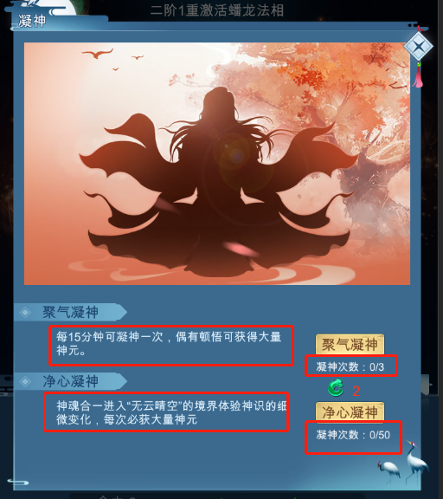
7 |  | 遗迹探险中，探险礼包达到可领取条件时，增加可领取的特效展示 |  | 4 | 王和荣
8 | 三界 | 血战CD时间过长 | 血战CD普通调整为1分钟，花费攻城令/仙玉时间不变化 | 2 | 王和荣
9 |  | 单阵营霸图之后，霸图阵营无城池可攻打，影响活跃 | 三界每1小时清一遍，默认阵营若非本阵营占领城池，直接转换成默认阵营占领NPC | 2 | 王和荣
10 |  |  | 三界NPC属性随着世界等级走 | 2 | 王和荣
11 |  | 三界征战，天魔刷新时未有提示，部分玩家不清楚为什么自己占领了城池，城池不是自己的。 | 天魔入侵时，界面上方弹出提示，存在30秒 | 3 | 王和荣 | 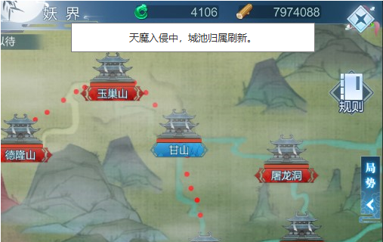
12 | 名帖 | 名帖头像框只能固定条件解锁，无法配合运营活动投放新的头像框 | 增加道具解锁条件，方便运营投放 | 1 | 王和荣 |  |  | 已有美术资源，无法按之前规划，慢慢投放
13 |  | 名帖背景只能固定条件解锁，无法配合运营活动投放新的背景 | 增加道具解锁条件，方便运营投放 | 1 | 王和荣
14 | 仙盟 | 藏经阁有阅读次数时，无红点提示 | 当藏经阁有次数时，增加红点提示 | 2 | 王和荣
15 |  | 仙盟界面，模块入口的响应区域太小 | 将响应区域调整为整个建筑物的大小 | 3 | 王和荣
16 | 天尊神位 | 天尊神位提示说明，标点符号在最前了。 |  | 2 | 王和荣
17 | 宠物 | 宠物探索界面，探索任务排序优化 |  | 3 | 王和荣
18 |  | 灵宠探索，派遣操作可优化 | 建议增加一键派遣功能，点击自动选中符合条件的宠物 | 4 | 王和荣
19 |  | 满足升级条件的命格没有红点提示 | 增加红点提示 | 3 | 王和荣
20 |  | 灵宠-契约中增加说明文字，已结缔的宠物属性才能生效继承到人物属性中 |  | 4 | 王和荣
21 | 封印凶兽 | 封印凶兽，购买次数操作不便捷 | 改为可选择购买次数 | 2 | 王和荣
22 |  | 封印凶兽，难度略高，导致任务目标不明确。 Boss配了9个，全部击杀后，会从第1个重新开始 | 建议怪物数量减少为3~4个。规则调整为，击杀全部boss即完成。不从第一只开始循环 | 4 | 王和荣
23 | 形象 | 形象界面，各形象道具的文本可读性太低 | 法座的增幅数值字色调整 法座，道服，面具，描述和效果文本字体调大 | 2 | 王和荣
24 | 成就 | 成就界面，可领取奖励时，框型特效和选中框形式相近。导致辨识度不高 | 增加扫光特效 | 3 | 王和荣 | 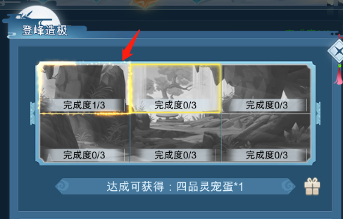
25 |  | 提示ui的层级不对 | 成就解锁的提示在上面 | 3 | 王和荣
26 | 洞府 | 洞府界面，模块入口的响应区域太小 | 将响应区域调整为整个建筑物的大小 | 3 | 王和荣
27 |  | 升级丹炉时，选中丹炉魂时，可增加的经验值最好能在经验条中展示出来（丹炉、器鼎、灵火同样存在） |  | 4 | 王和荣
28 |  | 炼丹时，每次可增加的炼丹师经验值没有展示出来 |  | 4 | 王和荣
29 |  | 炼器时，每次可增加的炼器师经验值没有展示出来 |  | 4 | 王和荣
30 | 游历 | 秘境“放大镜”样标志查看掉落，功能重复 | 去除“放大镜” | 2 | 王和荣
31 |  | 点击【人界地图】后，关闭返回主界面 | 关闭返回游历界面 | 3 | 王和荣
32 | 灵根 | 灵根五行、变异升阶点击频繁不支持长按 | 灵根升阶需支持长按 | 1 | 王和荣
33 |  | 灵根灵海点击频繁不支持长按 | 灵根灵海升级需支持长按 | 1 | 王和荣
34 | 征伐司 | 征伐司跳转提示优化 | 点击挑战按钮，增加跳转到购买次数界面的功能 | 1 | 王和荣 | 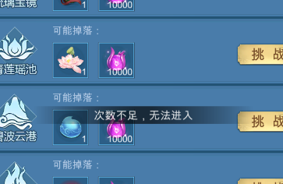
35 |  | 提示优化 | 当玩家等级不满足推荐境界时，推荐境界字体颜色建议标红 | 1 | 王和荣
36 | 虚无洞天 | 虚无洞天中，未满足挑战条件时，在UI界面上显示出副本的开启条件，同时挑战按钮可不显示 |  | 4 | 王和荣
37 |  | 虚无洞天中，副本次数不足时，点击挑战，增加跳转到购买次数界面的功能 |  | 4 | 王和荣
38 | 灵宝 | 灵宝在满足升级条件的情况下，没有红点提示 | 增加红点提示 | 1 | 王和荣
39 | 酿酒 | 酿酒室中，UI界面最好能展示出酿酒可获得的随机区间范围 |  | 4 | 王和荣
40 | 仙石 | 异域矿脉中增加一键雇佣功能 |  | 2 | 王和荣

优化列表-旧表
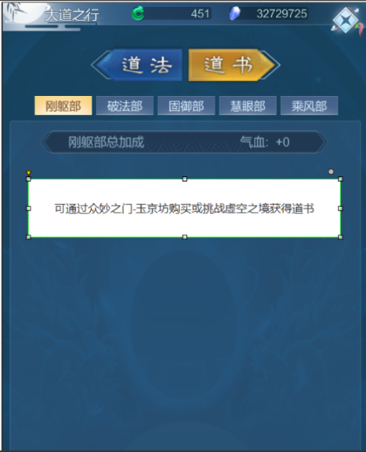
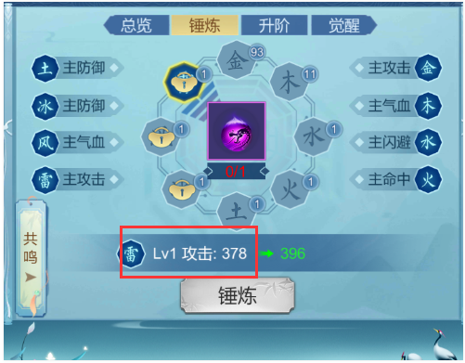
优先级 | 功能模块 | 问题描述 | 截图 | 解决方案 | 负责人策划 | 提单人 | 备注
 | 渡劫/炼体 | 渡劫/炼体给予的（属性，修炼速度）感受不明显，完全不知道给了具体是什么 |  | 建议增加帮助按钮、或者飘字全部显示 |  | 魏新建 |  | 可新增帮助说明，方便玩家知道哪些属性提升
 | 活动 | 1、描述修改 2、实际仙玉给了2048个 3、增加98元档普通成长基金、198元档超级成长基金（购买98补差价可获得超级成长基金；购买198不可在购买98元档基金） |  | 在现有基础上增加98档 （198元档拉的太高，付费用户13800，实际付费用户比重5.7%） | 赵梦佳 | 魏新建
 | 活动 | 仙界助力（每日充值），加强凸显，当前价值较高，玩家未意识到 |  | 放最外层，采用倒计时的方式展示 |  | 魏新建
 | 集字活动 | 集字活动能不能优化一下，加个玩家当前已有数量和兑换需要数量的展示 n/20 |  |  |  | 魏新建
 | 登仙台 | 封神第一，第二，第三位的称号独特性不足，外观也有点小，不够霸气 |  | UI、特效调整 | 何振华 | 魏新建 |  | 找美术重新出图修改
 | 云游商人 | 云游商人icon位置不显眼，无法立刻找到 |  | 替换位置，增加到主界面，类似限时贺礼的方式 |  | 魏新建
 | 法相 | 对应法相的资源 |  | UI重新出资源 | 徐鸿达 | 魏新建 | 已提单UI
 | 主界面 | 注解功能按钮整理 |  | 优化调整功能界面按钮位置 |  | 魏新建
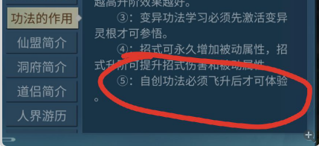
 | 天尊神位 | 登仙台BUFF加强 |  | 数值调整 |  | 魏新建
 | 修仙之路 | 礼包奖励调整 |  |  | 王和荣 | 魏新建
 | 操作优化 | 滑动操作优化，触碰道具图标不可滑动 |  | 触碰道具图标，仍可滑动操作 | 何振华 | 魏新建

 | 新手 | 初始10级手动修炼内容空缺 |  | 1保留手动点击修炼，缩短间隔 2同时从天而降掉落修为球，玩家点击可以获得修为 3灵海灵根和洞府灵田同期开放 |  | 赵梦佳
 | 升级 | 低阶渡劫丹不知道如何消耗，不确定出售是否会亏 |  |  |  | 赵梦佳 |  | 增加渡劫丹出售价钱，按照坊市的十分之一进行回收
 | 升级 | 玩家强度不够时，无法通关高级副本、获取不了渡劫丹、无法升级 |  |  |  | 赵梦佳 |  | 引导玩家进行每日活跃
 | 装备 | 装备不知道如何消耗，不确定出售是否会亏 |  |  |  | 赵梦佳 |  | 增加装备回收引导
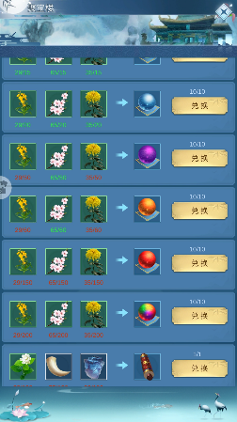
 | 属性 | 查看属性需要付费 |  |  |  | 赵梦佳
 | 功能开启 | 自创功法和悟道碑的功能开启错位，悟道碑的定位不清晰 |  |  |  | 赵梦佳 |  | 新增快速跳转从自创功法到悟道碑
 | 投放 | 前期用不上或者用不了的材料数量多，占背包 |  |  |  | 赵梦佳 | 待定
 | 灵宝 | 灵宝常规获取门槛太高，缺配套投放活动 |  |  |  | 赵梦佳 |  | 新增活动获取途径，增加投放
 | 征伐司 | 副本数量太多（给玩家的选择过多）、难度没有提示 |  | 1每个种类区分N个难度的副本，标明建议等级，让玩家知道前中后期可以打哪个本，难度越高掉落的数量越多 2一周每天开放不同种类的副本，玩家上线之后不用选该打哪个 周末给一天全开 |  | 赵梦佳 | 已增加进入等级推荐
 | 灵气 | 材料充足时所有可升级灵根都会提示，选择太多；同时缺乏升级之后的反馈（前期很难理解升级之后可以加强什么） |  |  |  | 赵梦佳
 | 灵气 | 灵气自动升级只能升级灵根，不能用于升级五行变异功法等级 |  |  |  | 赵梦佳
 | 大道 | 道书分页，没有学会道书时，没有显示任何东西。 |  | 没有学会道书时也显示道书选项。点击可以提示玩家需要使用道书 |  | 谢子旗
 | 接引 | 接引次数购买后的逻辑优化。 |  | 点击“请求接引”，“接引他人”，弹出购买弹窗。购买成功后，自动打开接引弹窗 |  | 谢子旗
 | 接引 | 完成接引飞升任务，效果优化 |  | 玩家在接引界面，完成接引任务，则关闭界面 |  | 谢子旗
 | 快捷购买 | 快捷获得道具逻辑优化 | 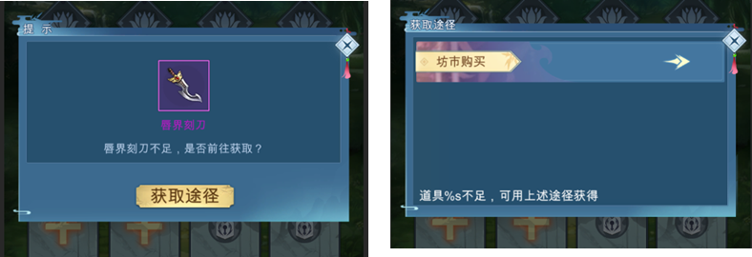 | 移除左边的二级弹窗。道具不足，直接显示右边的三级弹窗。 三级弹窗增加一段文本“道具%s不足，可通过上述途径获得” |  | 谢子旗
 | 仙盟 | 天瑜幻境红点逻辑优化 |  | 旧规则，有可闭关幻境，出现红点。闭关中，红点消失 新规则：有可闭关幻境，出现红点。打开界面，红点消失 |  | 谢子旗
 | 新手引导 | 新手引导优化 |  | 新手引导需重新配置。需程序处理部分控件无法引导的问题。且要增加功能解锁表现 |  | 谢子旗
 | 仙界赐福 | 缺少领奖记录，不知道自己领到哪一天 |  | 增加领奖记录 |  | 谢子旗
 | 登仙台 | 封神后这个礼包就无法购买 |  | 负责策划看看是否需要优化 |  | 谢子旗
 | 神游 | 神游结束没有相关提示 |  | 神游开始后，当神游次数用完弹一个结束弹窗 |  | 谢子旗
 | 炼器阁/炼丹房 | 器鼎，丹炉界面文本阅读不便利 |  | 建议优化为右图所示 |  | 谢子旗
 | 炼器阁/炼丹房 | 灵火界面文本阅读不便 |  | 建议优化为右图所示 |  | 谢子旗
 |  | 人界地图，关卡选项可点击范围太小 |  | 建议优化为依据图片（红框）尺寸来作为点击范围
 | 神位记录 | 目前记录比较混乱，玩家无法获得有效信息 |  | 修改成后者的记录模式 |  | 何振华
 | 封神 | 玩家进入界面，无法得知哪个神位有人占领 |  | 增加有人神位标识 |  | 何振华
 | 炼丹炼器 | 不常用丹方，器方无法隐藏 |  | 建议新增隐藏机制 |  | 何振华
 | 炼丹炼器 | 炼丹炼器记录无法查看 |  | 建议新增炼丹炼器记录 |  | 何振华
 | 天尊神位 | 后方神位争夺力度太小，不够激烈 |  | 建议新增机制 |  | 何振华
 | 修仙之路 | 超凡入圣有红点，但进入时默认进入脱胎换骨 |  | 建议优先进入有红点的位置 |  | 何振华

SP2
项目：全民修仙 Sprint2 ,时间：2020/9/21-2020/9/27 （6MD） DemoDay:9/27 (周日） 蓝色：已完成，绿色：执行中，黑色：未开始，红色：延误中或有延误风险
蓝色：已完成，绿色：执行中，黑色：未开始，红色：延误中或有延误风险，--：不相关
任务ID | 任务 | 策划 | 策划交付 | UI/美术 | 前端 | 服务端 | 测试 | 版本节点 | 备注
Sp1-001 | 名帖道具图标需求（6个） | 王和荣
Sp1-002 | 名帖新增道具解锁相关配置 | 王和荣
Sp1-003 | 其它优化相关配置（三界、坐垫、道服、面具、文本） | 王和荣
Sp1-004 | 修仙1功能梳理&配置修改 | 王和荣
Sp1-005 | 修仙2游戏方向&框架 | 魏新建
Sp1-006 | 伙伴获取方式 | 谢子祺
Sp1-007 | 伙伴基本框架（品质，品质阶段） | 谢子祺
Sp1-008 | 伙伴职业设定 | 谢子祺
Sp1-009 | 伙伴养成方式-升级 | 谢子祺
Sp1-010 | 伙伴养成方式-进阶 | 谢子祺
Sp1-011 | 装备获取方式 | 徐鸿达
Sp1-012 | 装备基本框架（品质） | 徐鸿达
Sp1-013 | 装备淬炼 | 徐鸿达
Sp1-014 | 装备套装 | 徐鸿达
Sp1-015 | 装备精炼 | 徐鸿达
Sp1-016 | 装备分解 | 徐鸿达
Sp1-017 | 公会创建，加入方式 | 何振华
Sp1-018 | 公会审核机制 | 何振华
Sp1-019 | 公会升级方式 | 何振华
Sp1-020 | 公会退出方式 | 何振华
Sp1-021 | 公会解散方式 | 何振华
Sp1-022 | 公会信息列表 | 何振华
Sp1-023 | 修仙1数值 | 黄宇
Sp1-024 | 修仙2数值模型 | 黄宇
Sp1-025 | 战斗规则 | 孙召洲
Sp1-026 | 战斗结算 | 孙召洲
Sp1-027 | 战斗BUFF | 孙召洲
Sp1-028 | 战斗基本逻辑 | 孙召洲
Sp1-029 | 修复新手引导问题，回合制战斗预研，出剑灵山白名单热更新； |  |  |  | 伍君
Sp1-030 | 给运营出测试包，修复相关bug。修仙2项目修改整理； |  |  |  | 伍君
Sp1-031 | 剑灵山，全民修仙外网更新； |  |  |  | 伍君
Sp1-032 | 逆天纪更新，出逆天纪新包； |  |  |  | 伍君
Sp1-033 | 继续战斗demo相关； |  |  |  | 伍君
Sp1-034 | 三界提示优化*2 |  |  |  | 国贤
Sp1-035 | 代码重构 |  |  |  | 国贤
Sp1-036 | 修复仙盟模块测试反馈的bug |  |  |  | 唐旋
Sp1-037 | 版本3.3优化 |  |  |  | 唐旋
Sp1-038 | 引导特效新增引入 |  |  |  | 彭延民
Sp1-039 | 异域矿脉一键雇佣功能新增 |  |  |  | 彭延民
Sp1-040 | lua-protobuff工具开发 |  |  |  | 张晓宇
Sp1-041 | lua-protobuff代替proto-gen-lua |  |  |  | 张晓宇
Sp1-042 | 迁移tolua Update相关内容到XLua |  |  |  | 张晓宇
Sp1-043 | 完成核心代码迁移工具 |  |  |  | 张晓宇
Sp1-044 | 离线加载优化 |  |  |  |  | 李涵锋
Sp1-045 | 全民更新 |  |  |  |  | 李涵锋
Sp1-046 | 逆天纪3.3版本更新 |  |  |  |  | 李涵锋
Sp1-047 | js导表工具重复表格检测报警 |  |  |  |  | 李涵锋
Sp1-048 | 矿脉一键雇佣 |  |  |  |  | 林伟豪
Sp1-049 | 修仙2代码多余编译警告去除 |  |  |  |  | 林伟豪
Sp1-050 | 修仙2PB3协议库替换 |  |  |  |  | 林伟豪
Sp1-051 | 修仙2PB3协议兼容测试 |  |  |  |  | 林伟豪
Sp1-052 | 活动模块数据库结构优化 |  |  |  |  | 陈文顺
Sp1-053 | 任务系统设计优化 |  |  |  |  | 陈文顺
Sp1-054 | 大道道书结构优化 |  |  |  |  | 陈文顺
Sp1-055 | 宗门逻辑与数据整理 |  |  |  |  | 陈文顺
Sp1-056 | 修仙2界面风格设定 |  |  | 彭岳斌/李乾

SP3
项目：全民修仙 Sprint3 ,时间：2020/10/12-2020/11/06 （25MD） DemoDay:11/13 (周日） 蓝色：已完成，绿色：执行中，黑色：未开始，红色：延误中或有延误风险
蓝色：已完成，绿色：执行中，黑色：未开始，红色：延误中或有延误风险，--：不相关
任务ID | 任务 | 策划 | 策划交付 | UI/美术 | 前端 | 服务端 | 测试 | 版本节点 | 备注
Sp1-001 | 战斗,技能 | 孙召洲/黄宇 |  |  |  | 李涵锋
Sp1-002 | 邮件 |  |  |  |  | 陈文顺
Sp1-003 | 背包 |  |  |  |  | 李涵锋
Sp1-004 | 道侣系统 |  |  |  |  | 陈文顺
Sp1-005 | 装备系统 |  |  |  |  | 林伟豪
Sp1-006 | 功法 |  |  |  |  | 林伟豪
Sp1-007 | 经脉 |  |  |  |  | 陈文顺
Sp1-008 | 丹药 |  |  |  |  | 陈文顺
Sp1-009 | 聚灵阵 |  |  |  |  | 林伟豪
Sp1-010 | 洞府-炼丹炼器 |  |  |  |  | 林伟豪
Sp1-011 | 抽卡 |  |  |  |  | 陈文顺
Sp1-012 | 商城 |  |  |  |  | 林伟豪
Sp1-013 | 主界面

